상품제안서
[플씨드] 에스닉 일체형 장바구니 돗자리 | 상품코드: F25742

 |  |  |  |  |  |  | 02-412-0044 | www.easy1.co.kr
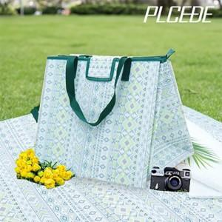

【상세/제작정보】 | 기본수량 미만 인쇄시 비용 추가. 스티커 제작및 부착 비용 별도 문의.

【인쇄/포장옵션】 | 실크, 풀칼라 / 포장불가능

【공급단가】 | 수량 | 50~ | 100~ | 500~ | 1,000~ | 2,000~
*VAT별도 | 단가 | 9,360원 | 9,200원 | 8,970원 | 8,810원 | 8,580원

【상품 URL】 | https://dev.easy1.co.kr:443/src/goods_detail.php?gdno=25742

